管理者ログイン画面
 |  | 画面設計書 |  | システム名 |  |  |  |  |  |  |  | 版数 | 作成者 | 作成日 |  | 承認者 | 承認日
 |  |  |  | 画面ID |  |  |  |  |  |  |  | 初版 | 市川
 |  |  |  | 画面名 |  |  |  |  |  |  |  | 版
 |  |  |  | JSP/HTML名 |  |  | admin-login.html |  |  |  |  | 版

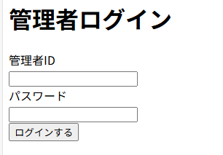
■管理者ログイン画面 |  |  |  |  |  |  |  |  | ■処理概要
 |  |  |  |  |  |  |  |  |  | ・ログインを行う
 |  |  |  |  |  |  |  |  |  | ・ログイン後は会員情報照会画面に行く

②エラー文
1
②エラー文
 |  |  |  |  |  |  |  |  | ■項目
 |  |  |  |  |  |  |  |  |  | ① メールアドレス、パスワード入力欄
 |  |  |  |  |  |  |  |  |  | ②エラーメッセージ欄（赤文字）

 |  |  |  |  |  |  |  |  |  | メールアドレス |  |  | 必須チェック：メールアドレスを省略することはできません
 |  |  |  |  |  |  |  |  |  | パスワード |  |  | 必須チェック：パスワードを省略することはできません

 |  |  |  |  |  |  |  |  |  | メールアドレス |  |  | 入力チェック：メールアドレスまたはパスワードが正しくありません
 |  |  |  |  |  |  |  |  |  | パスワード

No. | 項目名(和名) |  | name属性 |  | I/O | データ型 |  | 桁 | 必 | 位置 | タグ |  |  |  | 備考
1 | メールアドレス |  | email |  |  | String |  |  |  |  | <label for="email">
2 | パスワード |  | password |  |  | String |  |  |  |  | <label for="password">
3 | [ログインする]ボタン
4 | ページID |  |  |  |  | String
5
6
7
8
9
10
11
12
13
14
15

■機能補足

